현상파악 및 목표 설정
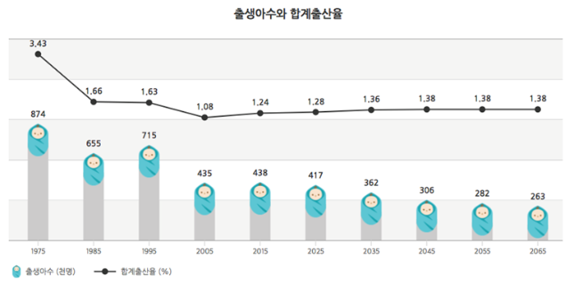
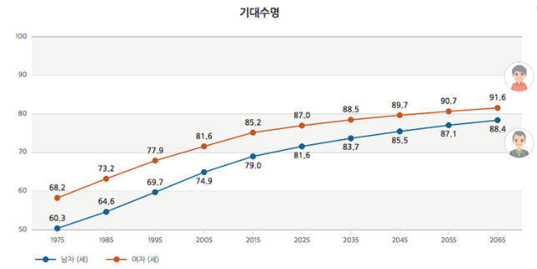
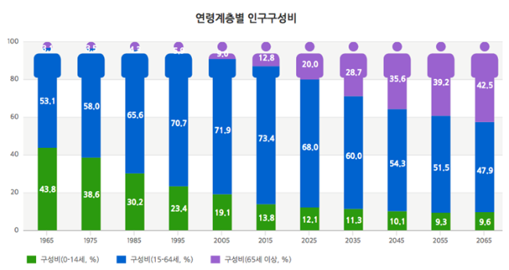
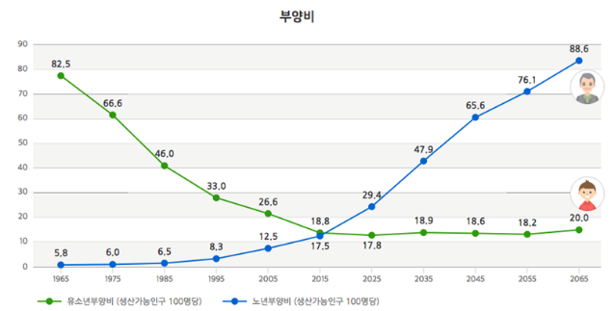
현황 및 개선 기회

사교육참여율
사교육참여율

현재 내가 부모가 될 입장에서 청소년들의 현 시점을 보고, 과연 내가 자녀를 가진다면 그 자녀가 행복 할 수 있을지를 고민해 본다면 출산은 절대 미친짓이다.
한국 학생들은 과열된 교육열에 치여 죽는다는 말이 나올 지경으로 압박 경쟁 속에서 살아가고 있다.
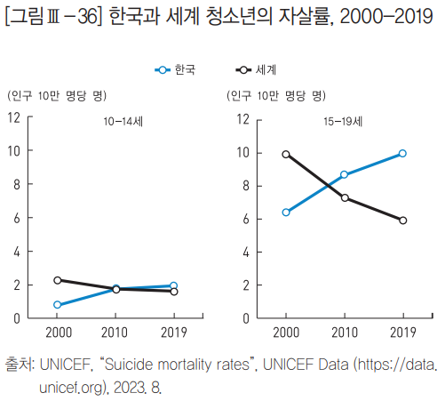
 | 그래프를 보면 알 수 있듯이 10대 학생 자살률 그 중에서도 중,고등학생은 2000년대에 들어서면서 세계 10대 청소년들의 자살률에 비해 빠르게 증가하고 있음을 알 수 있다.

그럼 우리는 과연 어떻게 "출산을 해도 내 자녀가 불행하지 않을거다."라는 확신을 줄 수 있을 것인가에 대해 생각해 봤다.
우리가 분석한 사교육참여율과 합계출산율은 두드러진 지역별 차이 보이고 있었다.
정책도시 세종은 제외로 보겠다.
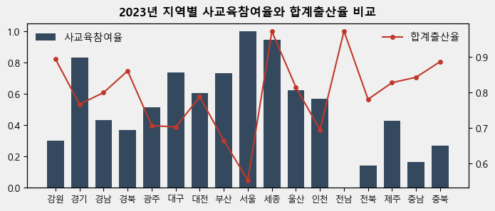

저출산이 가장 심한 서울과 타 지역 대비 높은 전남을 비교해 보면 확연한 사교육참여율을 볼 수 있다.
전남은 왜 사교육참여율이 낮으면서 출산율이 타 지역에 비해 높을까?
그 이유는 뉴스를 조금만 검색해 봐도 알 수 있는데, 지방자치단체의 노력이 있었다.
검색 뻔한 얘기 일 수 있는 공교육 강화와 다양한 학습 지원이 답이였다.

공교육 강화는 학생 중심의 진로·진학교육 실현 방안과 교사 진학지도 역량 강화를 시행하고 있었고,
그 외 학업중단예방 및 대안교육 및 청소년의 건강, 안전, 안정을 위해 다양한 복지 정책 제공하고 있으며,
청소년 프로그램 등을 통해 자신의 목소리를 내도록 장려등 다양한 활동의 기회를 제공하고 있었다.

정리하자면, 우리는 청소년의 전반적인 삶의 질 향상이 저출산을 완화 시킬 수 있다는 것을 알 수 있다.
출산이 자녀가 될 생명에게 죄책감의 무게가 아닌 행복을 누릴 수 있는 기회로 전환 될 수 있도록
모든 지역이 전남의 사례를 기반으로 더 공교육 강화와 교육 복지 정책을 개선해 나가야
인구소멸이라는 최악의 시나리오를 막을 수 있을 것이다.

